2.Pivot VC
Count of ชื่อโครงการ / การดำเนินงาน | Column Labels
Row Labels | 2562 | 2563 | 2564 | 2565 | (blank) | Grand Total | หมายเหตุ การประเมินความสอดคล้องของโครงการกับปัจจัยเป็นการดำเนินการเบื้องต้น สำหรับใช้เป็นข้อมูลประกอบการจัดทำโครงการสำคัญ
050401V00 | 2 | 1 |  |  |  | 3
050401F00 | 2 | 1 |  |  |  | 3
050401V01 | 1 | 1 |  |  |  | 2
050401F0102 | 1 | 1 |  |  |  | 2
050401F0101
050401F0103
050401V02 |  |  |  | 1 |  | 1
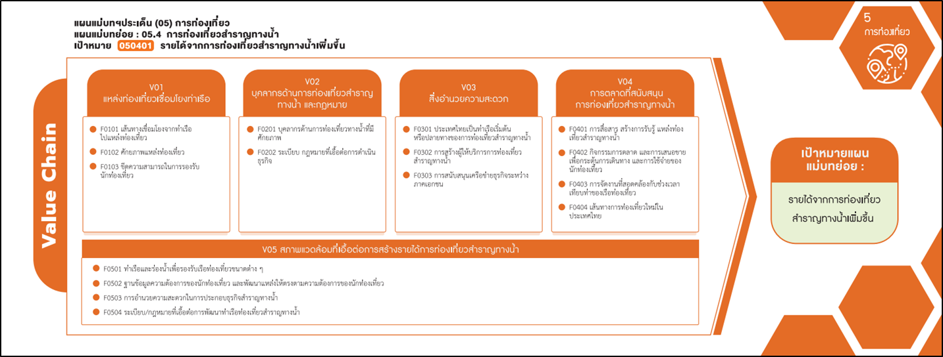
050401F0201 |  |  |  | 1 |  | 1
050401F0202
050401V03 |  | 2 | 1 |  |  | 3
(1 โครงการ)
050401F0301 |  | 1 |  |  |  | 1
(2 โครงการ)
(1 โครงการ)
050401F0302 |  | 1 |  |  |  | 1
(1 โครงการ)
(1 โครงการ)
(4 โครงการ)
050401F0303 |  |  | 1 |  |  | 1
050401V04 |  |  | 2 | 2 |  | 4
รวม 2 โครงการ
รวม 1 โครงการ
รวม 3 โครงการ
รวม 4 โครงการ
050401F0402 |  |  | 2 | 2 |  | 4
050401F0401
(1 โครงการ)
050401F0403
รวม 1 โครงการ
050401F0404
050401V05 |  |  | 1 |  |  | 1
050401F0503 |  |  | 1 |  |  | 1
มีโครงการที่หาที่ลงตอบปัจจัยไม่ได้ 3 โครงการ
050401F0501
050401F0502
050401F0504
Grand Total | 3 | 4 | 4 | 3 |  | 14

4.รวม
รหัสโครงการ | ชื่อโครงการ / การดำเนินงาน | ชื่อโครงการ / การดำเนินงาน | ปีงบประมาณที่ได้รับเงินจัดสรร | หน่วยงานระดับกรมหรือเทียบเท่า | หน่วยงานระดับกระทรวงหรือเทียบเท่า | ประเภทโครงการ | องค์ประกอบ | ปัจจัย
DASTA-62-0003 | ส่งเสริมการท่องเที่ยวชายทะเลนานาชาติภาคตะวันออก | ส่งเสริมการท่องเที่ยวชายทะเลนานาชาติภาคตะวันออก | 2562 | องค์การบริหารการพัฒนาการพื้นที่พิเศษเพื่อการท่องเที่ยวอย่างยังยืน | สำนักนายกรัฐมนตรี |  | 050401V01 | 050401F0102
DASTA-62-0006 | พัฒนาและส่งเสริมการท่องเที่ยวเขิงธรรมชาติและนิเวศน์ | พัฒนาและส่งเสริมการท่องเที่ยวเขิงธรรมชาติและนิเวศน์ | 2562 | องค์การบริหารการพัฒนาการพื้นที่พิเศษเพื่อการท่องเที่ยวอย่างยังยืน | สำนักนายกรัฐมนตรี |  | 050401V00 | 050401F00
TCEB-64-0004 | โครงการบูรณาการส่งเสริมการท่องเที่ยวเชิงธุรกิจ:พัฒนาสินค้าและบริการของอุตสาหกรรมเรือสำราญและอาหารพื้นถิ่นผ่านงานไมซ์ | โครงการบูรณาการส่งเสริมการท่องเที่ยวเชิงธุรกิจ:พัฒนาสินค้าและบริการของอุตสาหกรรมเรือสำราญและอาหารพื้นถิ่นผ่านงานไมซ์ | 2564 | สำนักงานส่งเสริมการจัดประชุมและนิทรรศการ | สำนักนายกรัฐมนตรี |  | 050401V04 | 050401F0402
--64-0001 | ปรับปรุงพื้นที่ท่าลงเรือล่องแก่งแม่น้ำนครนายกบริเวณท้ายเขื่อนขุนด่านปราการชลตำบลหินตั้งอำเภอเมืองนครนายกจังหวัดนครนายกพื้นที่ดำเนินการไม่น้อยกว่า22,960ตารางเมตร | ปรับปรุงพื้นที่ท่าลงเรือล่องแก่งแม่น้ำนครนายกบริเวณท้ายเขื่อนขุนด่านปราการชลตำบลหินตั้งอำเภอเมืองนครนายกจังหวัดนครนายกพื้นที่ดำเนินการไม่น้อยกว่า22,960ตารางเมตร | 2564 | กรมชลประทาน | กระทรวงเกษตรและสหกรณ์ |  | 050401V03 | 050401F0303
สส0022-63-0001 | โครงการก่อสร้างโป๊ะเทียบเรือเชื่อมแหล่งท่องเที่ยวทางน้ำจังหวัดสมุทรสงครามจำนวน9แห่ง | โครงการก่อสร้างโป๊ะเทียบเรือเชื่อมแหล่งท่องเที่ยวทางน้ำจังหวัดสมุทรสงครามจำนวน9แห่ง | 2563 | กรมโยธาธิการและผังเมือง | กระทรวงมหาดไทย |  | 050401V03 | 050401F0301
พบ0021-64-0002 | พัฒนาทักษะการช่วยเหลือนักท่องเที่ยวและผู้ประสบภัยทางน้ำจังหวัดเพชรบุรี | พัฒนาทักษะการช่วยเหลือนักท่องเที่ยวและผู้ประสบภัยทางน้ำจังหวัดเพชรบุรี | 2564 | กรมป้องกันและบรรเทาสาธารณภัย | กระทรวงมหาดไทย |  | 050401V05 | 050401F0503
ศธ0526308-63-0033 | โครงการ“การยกระดับขีดความสามารถทางการแข่งขันของห่วงโซ่อุปทานการท่องเที่ยวทางทะเลของประเทศไทย” | โครงการ“การยกระดับขีดความสามารถทางการแข่งขันของห่วงโซ่อุปทานการท่องเที่ยวทางทะเลของประเทศไทย” | 2565 | สถาบันบัณฑิตพัฒนบริหารศาสตร์ | กระทรวงการอุดมศึกษาวิทยาศาสตร์วิจัยและนวัตกรรม | project65 | 050401V02 | 050401F0201
กก.520102-63-0025 | ขยายฐานตลาดนักท่องเที่่ยวกลุ่มนิยมความหรูหรา | ขยายฐานตลาดนักท่องเที่่ยวกลุ่มนิยมความหรูหรา | 2565 | การท่องเที่ยวแห่งประเทศไทย(ททท.) | กระทรวงการท่องเที่ยวและกีฬา | project65* | 050401V04 | 050401F0402
ฉช02.07-63-0001 | เสริมสร้างภาพลักษณ์และส่งเสริมการท่องเที่ยววิถีชุมชนลุ่มแม่น้ำบางปะกง | เสริมสร้างภาพลักษณ์และส่งเสริมการท่องเที่ยววิถีชุมชนลุ่มแม่น้ำบางปะกง | 2563 | สำนักงานปลัดกระทรวงการท่องเที่ยวและกีฬา | กระทรวงการท่องเที่ยวและกีฬา |  | 050401V00 | 050401F00
กก.520107-63-0001 | โครงการส่งเสริมการท่องเที่ยวกลุ่มLuxury | โครงการส่งเสริมการท่องเที่ยวกลุ่มLuxury | 2563 | การท่องเที่ยวแห่งประเทศไทย(ททท.) | กระทรวงการท่องเที่ยวและกีฬา |  | 050401V03 | 050401F0302
รน02.47-63-0003 | โครงการเพิ่มประสิทธิภาพในการช่วยเหลือนักท่องเที่ยวผู้ประสบภัยทางน้ำ | โครงการเพิ่มประสิทธิภาพในการช่วยเหลือนักท่องเที่ยวผู้ประสบภัยทางน้ำ | 2562 | สำนักงานปลัดกระทรวงการท่องเที่ยวและกีฬา | กระทรวงการท่องเที่ยวและกีฬา |  | 050401V00 | 050401F00
DASTA-63-0006 | โครงการพัฒนาแหล่งท่องเที่ยวและกิจกรรมการท่องเที่ยวเชื่อมโยงกับเส้นทางการท่องเที่ยวทางทะเลและชายฝั่ง | โครงการพัฒนาแหล่งท่องเที่ยวและกิจกรรมการท่องเที่ยวเชื่อมโยงกับเส้นทางการท่องเที่ยวทางทะเลและชายฝั่ง | 2563 | องค์การบริหารการพัฒนาพื้นที่พิเศษเพื่อการท่องเที่ยวอย่างยั่งยืน(องค์การมหาชน) | กระทรวงการท่องเที่ยวและกีฬา |  | 050401V01 | 050401F0102
กก.520102-63-0006 | ขยายฐานตลาดนักท่องเที่่ยวกลุ่มนิยมความหรูหรา | ขยายฐานตลาดนักท่องเที่่ยวกลุ่มนิยมความหรูหรา | 2565 | การท่องเที่ยวแห่งประเทศไทย(ททท.) | กระทรวงการท่องเที่ยวและกีฬา | project65* | 050401V04 | 050401F0402
กก.520110-64-0001 | โครงการส่งเสริมการท่องเที่ยวกลุ่มluxury | โครงการส่งเสริมการท่องเที่ยวกลุ่มluxury | 2564 | การท่องเที่ยวแห่งประเทศไทย(ททท.) | กระทรวงการท่องเที่ยวและกีฬา |  | 050401V04 | 050401F0402
จากข้อมูลในระบบไม่มีโครงการที่เชื่อมโยงกับองค์ประกอบและปัจจัยเหล่านี้
 |  |  |  |  |  |  | 050401V01 | 050401F0101
 |  |  |  |  |  |  | 050401V01 | 050401F0103
 |  |  |  |  |  |  | 050401V02 | 050401F0202
 |  |  |  |  |  |  | 050401V04 | 050401F0401
 |  |  |  |  |  |  | 050401V04 | 050401F0403
 |  |  |  |  |  |  | 050401V04 | 050401F0404
 |  |  |  |  |  |  | 050401V05 | 050401F0501
 |  |  |  |  |  |  | 050401V05 | 050401F0502
 |  |  |  |  |  |  | 050401V05 | 050401F0504

